Лист1
альфа от эпселон (апроксимация)
По слоям | Инж-изыс |  |  |  |  |  | Для таблицы |  |  |  |  |  | вода |  | 1 | Эпселон(табличная) | Альфа(табличная)
ГРУНТЫ | E[kpa] | z[m] | p[Т/м3] | гамма[Н/m3] |  |  | епсел | альфа(апроксимация) | альфа(Интерполяция) | ускор.с.п. | Po[kpa] | hi | h[m] | гамма | 2 | 0 | 1
насыпь | 11000000 | 3.4 | 1.8 | 17640 | 11 |  | 0.47552447552 | 0.93157133195 | 0.95887412587 | 9.8 | 160000 | 3.4 | 123.79 | 10 | 3 | 0.4 | 0.977
3 | 7000000 | 4.78 | 1.89 | 18522 | 7 |  | 0.66853146853 | 0.90685877128 | 0.91255244755 |  |  | 1.38 |  |  | 4 | 0.8 | 0.881
4 | 6100000 | 5.88 | 1.94 | 19012 | 6.1 |  | 0.82237762238 | 0.88498764882 | 0.87395104895 |  |  | 1.1 |  |  | 5 | 1.2 | 0.755
4 | 6100000 | 6.21 | 1.94 | 19012 | 6.1 |  | 0.86853146853 | 0.87806945332 | 0.85941258741 |  |  | 0.33 |  |  | 6 | 1.6 | 0.664
5 | 4500000 | 12.38 | 1.94 | 19012 | 4.5 |  | 1.7314685315 | 0.72254622925 | 0.62653146853 |  |  | 6.5 |  |  | 7 | 2 | 0.55
4 | 6100000 | 17.15 | 1.94 | 19012 | 6.1 |  | 2.3986013986 | 0.57571368247 | 0.47725524476 |  |  | 4.77 |  |  | 8 | 2.4 | 0.477
3 | 7000000 | 25.61 | 1.89 | 18522 | 7 |  | 3.5818181818 | 0.28250480358 | 0.33868181818 |  |  | 8.46 |  |  | 9 | 2.8 | 0.42
7 | 11200000 | 31.71 | 1.97 | 19306 | 11.2 |  | 4.434965035 | 0.060901867359 | 0.27807692308 |  |  | 6.1 |  |  | 10 | 3.2 | 0.374
 |  |  |  |  |  |  |  |  |  |  |  |  |  |  | 11 | 3.6 | 0.337
константы | константы | константы |  |  |  |  |  |  |  |  |  |  |  |  | 12 | 4 | 0.306
бэта | b[m] | P[Kpa] |  | 1000000 |  |  |  |  |  |  |  |  |  |  | 13 | 4.4 | 0.28
0.8 | 14.3 | 160000 |  |  |  |  |  |  |  |  |  |  |  |  | 14 | 4.8 | 0.258
 |  |  |  |  |  |  |  |  |  |  |  |  |  |  | 15 | 5.2 | 0.239
 |  |  |  |  |  |  |  |  |  |  |  |  |  |  | 16 | 5.6 | 0.223
 |  |  |  |  |  |  |  |  |  |  |  |  |  |  | 17 | 6 | 0.208
 |  |  |  |  |  |  |  |  |  |  |  |  |  |  | 18 | 6.4 | 0.196
 |  |  |  |  |  |  |  |  |  |  |  |  |  |  | 19 | 6.8 | 0.185
Для графика |  |  |  |  |  | осадка[cm] | осадка[m] |  |  |  |  |  |  |  | 20 | 7.2 | 0.175
z[m] | сигма zp[kpa] | 0,5*сигма zq[kpa] | сигма zq[kpa] |  |  | Si | Si |  |  |  |  |  |  |  | 21 | 7.6 | 0.166
0 | 160000 | 0 | 0 |  |  | 0 | 0 |  |  |  |  |  |  |  | 22 | 8 | 0.158 | ГРУНТЫ | E[kpa] | z[m] | p[m]
3.4 | 153419.86014 | 29988 | 59976 |  |  | 3.7936547235 | 0.037936547235 |  |  |  |  |  |  |  | 23 | 8.4 | 0.15 | насыпь | 11000 | 3.4 | 1.8
4.78 | 146008.39161 | 42768.18 | 85536.36 |  |  | 2.3027609191 | 0.023027609191 |  |  |  |  |  |  |  | 24 | 8.8 | 0.143 | 3 | 7000 | 4.78 | 1.89
5.88 | 139832.16783 | 53224.78 | 106449.56 |  |  | 2.0172509458 | 0.020172509458 |  |  |  |  |  |  |  | 25 | 9.2 | 0.137 | 4 | 6100 | 5.88 | 1.94
6.21 | 137506.01399 | 56361.76 | 112723.52 |  |  | 0.59510799496 | 0.0059510799496 |  |  |  |  |  |  |  | 26 | 9.6 | 0.132 | 5 | 4500 | 12.38 | 1.94
12.38 | 100245.03497 | 118150.76 | 236301.52 |  |  | 11.583870707 | 0.11583870707 |  |  |  |  |  |  |  | 27 | 10 | 0.126 | 6 |  | 17.15
17.15 | 76360.839161 | 163494.38 | 326988.76 |  |  | 4.7769338072 | 0.047769338072 |  |  |  |  |  |  |  | 28 | 10.4 | 0.122 | 7 | 11200 | 25.61 | 1.97
25.61 | 54189.090909 | 241842.44 | 483684.88 |  |  | 5.239310961 | 0.05239310961 |  |  |  |  |  |  |  | 29 | 10.8 | 0.117
31.71 | 44492.307692 | 300725.74 | 601451.48 |  |  | 1.9385934066 | 0.019385934066 |  |  |  |  |  |  |  | 30 | 11.2 | 0.113
 |  |  |  |  |  | 20.29264529 | 0.2029264529 |  |  |  |  |  |  |  | 31 | 11.6 | 0.109
 |  |  |  |  |  |  |  |  |  |  |  |  |  |  | 32 | 12 | 0.106

 |  |  |  |  | Интерполяция
 |  |  |  |  | 0.4 | 0.977 | 0.4 | 0.977 | 0.8 | 0.881 | 0.8 | 0.881
 |  |  |  |  | 0.47552447552 | 0.95887412587 | 0.66853146853 | 0.91255244755 | 0.82237762238 | 0.87395104895 | 0.86853146853 | 0.85941258741
 |  |  |  |  | 0.8 | 0.881 | 0.8 | 0.881 | 1.2 | 0.755 | 1.2 | 0.755
 |  |  |  |  | 1.6 | 0.664 | 2 | 0.55 | 3.2 | 0.374 | 4.4 | 0.28
 |  |  |  |  | 1.7314685315 | 0.62653146853 | 2.3986013986 | 0.47725524476 | 3.5818181818 | 0.33868181818 | 4.434965035 | 0.27807692308
 |  |  |  |  | 2 | 0.55 | 2.4 | 0.477 | 3.6 | 0.337 | 4.8 | 0.258

Лист2
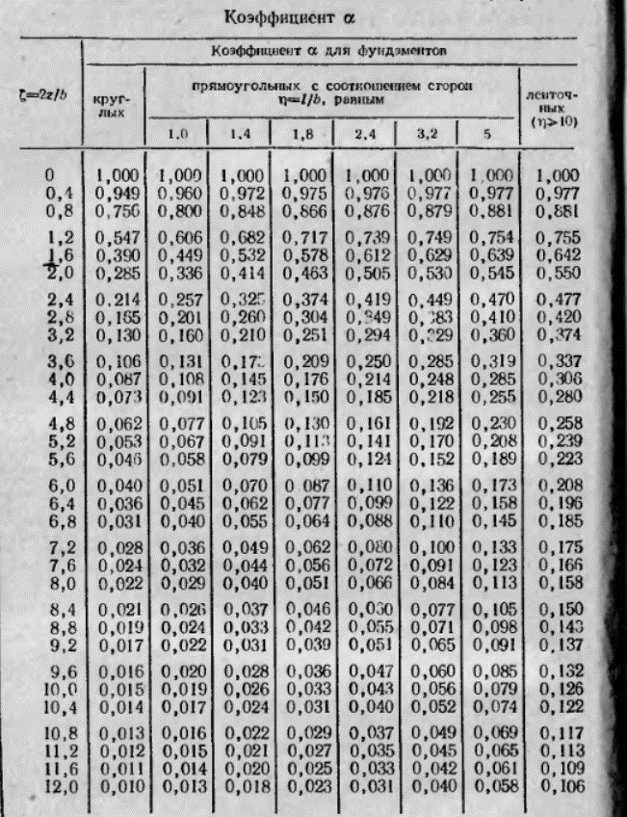
ИНТЕРПОЛЯЦИЯ
 | 1.4 | 1.6 | 1.8
0.8 | 0.848 | 0.857 | 0.866
1 |  | 0
1.2 | 0.682 | 0.6995 | 0.717

